BOM
 | Список материалов и оборудования |  |  | Итого | 4741
№ п.п. | Наименование |  | Количество | Цена | Сумма | Ссылка
1 | Блок питания 24В для питания клапана и подсветки | 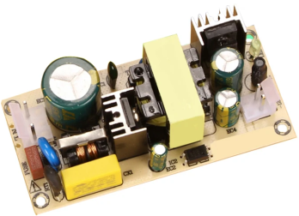 | 1 | 448 | 448 | https://aliexpress.ru/item/1005002568593455.html?spm=a2g2w.detail.pers_rcmd.5.2f16712bOnw0j7&mixer_rcmd_bucket_id=aerabtestalgoRecommendAbV2_controlRu1&pdp_trigger_item_id=0_1005006076665043&ru_algo_pv_id=e7c717-476f2e-bd2a91-501c2f-1722967200&scenario=pcDetailBottomMoreOtherSeller&sku_id=12000021194369726&traffic_source=recommendation&type_rcmd=core
2 | Конвертер напряжения 3.3В для питания остальных устройств |  | 1 | 39 | 39 | https://aliexpress.ru/item/1005003880321464.html?spm=a2g2w.orderdetail.0.0.5a4d4aa6VAjPhZ&sku_id=12000027378388707
3 | Соленоидный клапан трёхходовой 24В | 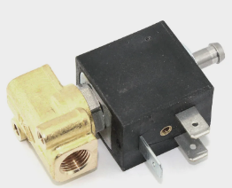 | 1 | 350 | 350 | https://aliexpress.ru/item/1005004516254556.html?spm=a2g2w.orderdetail.0.0.32a34aa6dttSb3
4 | Плата микроконтроллера ESP32S2 Mini | 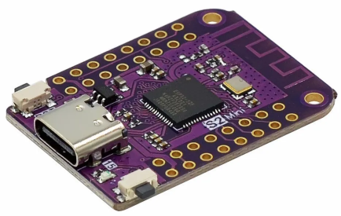 | 1 | 157 | 157 | https://aliexpress.ru/item/1005004609106349.html?spm=a2g2w.orderdetail.0.0.722a4aa6TGXrBc&sku_id=12000033128298270
5 | Тонкоплёночный NTC-термистор 10 кОм B3435 | 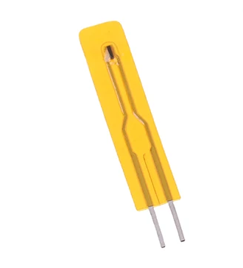 | 1 | 16 | 16 | https://aliexpress.ru/item/1005003207449474.html?spm=a2g2w.orderdetail.0.0.1ef94aa6nGadrO&sku_id=12000024663683816
6 | Твердотельное реле переменного тока 5А |  | 1 | 51 | 51 | https://aliexpress.ru/item/32847956921.html?spm=a2g2w.orderdetail.0.0.3dd74aa6zkB3pN&sku_id=65194306034
7 | Твердотельное реле переменного тока 40А | 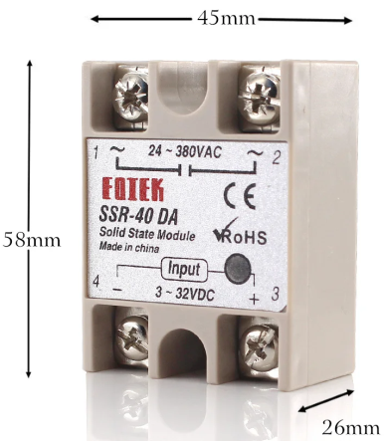 | 1 | 290 | 290 | https://aliexpress.ru/item/4000899938277.html?spm=a2g2w.orderdetail.0.0.51c44aa6BBSXtl&sku_id=12000025206149674
8 | Флоуметр | 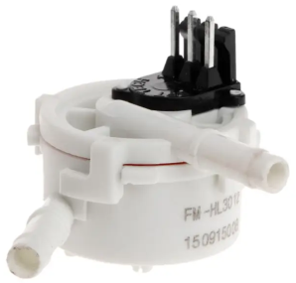 | 1 | 257 | 257 | https://aliexpress.ru/item/32955644293.html?spm=a2g2w.orderdetail.0.0.3bd54aa6xmdEgJ&sku_id=66358407776
9 | Модуль ввода аналогового сигнала для NTC-термистора |  | 1 | 38 | 38 | https://aliexpress.ru/item/1006278719.html?spm=a2g2w.detail.similar_rcmd.2.40faa070CDSkZG&mixer_rcmd_bucket_id=aerabtestalgoRecommendAbV2_controlRu1&pdp_trigger_item_id=0_1038403831&ru_algo_pv_id=e7c717-61b690-c660a9-4809ca-1722967200&scenario=aerSimilarItemPdpRcmd&sku_id=55073942028&traffic_source=recommendation&type_rcmd=core
10 | Латунный фитинг F прямой 1/8" - 6мм | 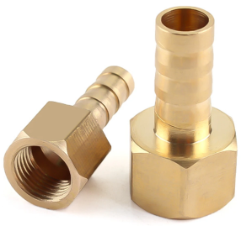 | 1 | 46 | 46 | https://aliexpress.ru/item/32844571597.html?spm=a2g2w.orderdetail.0.0.52ee4aa6nnC9lO&sku_id=12000021817883266
11 | Латунный фитинг M прямой 1/8" - 4мм |  | 1 | 40 | 40 | https://aliexpress.ru/item/32898929226.html?spm=a2g2w.orderdetail.0.0.78fc4aa6P2Peb6&sku_id=12000023715679783
12 | Латунный фитинг F угловой 1/8" - 6мм |  | 1 | 63 | 63 | https://aliexpress.ru/item/32898929226.html?spm=a2g2w.orderdetail.0.0.78fc4aa6P2Peb6&sku_id=12000023715679923
13 | Тройник латунный 8 - 6 - 8мм | 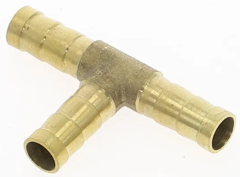 | 1 | 61 | 61 | https://aliexpress.ru/item/4000833395721.html?spm=a2g2w.orderdetail.0.0.52ee4aa6nnC9lO&sku_id=12000021834551390
14 | Силиконовая трубка высокого давления пищевая 5 -10 мм | 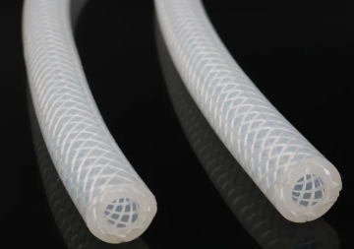 | 1 | 601 | 601 | https://aliexpress.ru/item/4000331057801.html?spm=a2g2w.orderdetail.0.0.8cf54aa6zKT9sj&sku_id=10000001357572616
15 | Плата AD-преобразователя и усилителя датчика взвешивания HX711 | 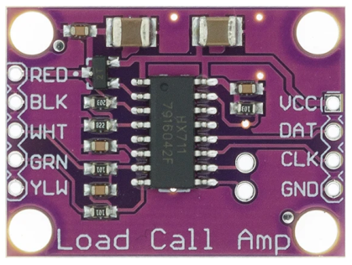 | 1 | 56 | 56 | https://aliexpress.ru/item/33041823995.html?spm=a2g2w.orderdetail.0.0.64824aa6Qdkf0Z&sku_id=67334086251
16 | Датчик взвешивания (тензорезистор) 750г | 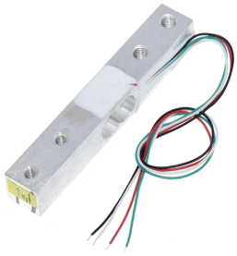 | 1 | 260 | 260 | https://aliexpress.ru/item/32670225988.html?spm=a2g2w.orderdetail.0.0.4ad74aa6wOaB3b&sku_id=65880068851
17 | Светодиодный модуль 12В 3W (танкер и рабочая зона) | 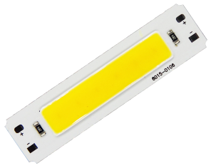 | 4 | 41 | 164 | https://aliexpress.ru/item/4001138356652.html?spm=a2g2w.orderdetail.0.0.bf194aa6UdW20j&sku_id=10000014777180732
18 | Модуль лазерного дальномера VL6180X | 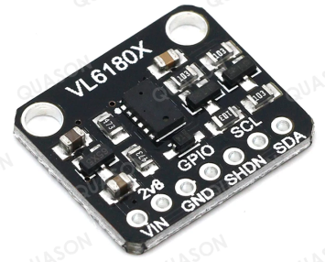 | 1 | 121 | 121 | https://aliexpress.ru/item/1005001572022389.html?spm=a2g2w.orderdetail.0.0.54ac4aa6IolDjX&sku_id=12000016634417892
19 | Аналоговая клавиатура 4 клавиши (аппаратный сброс) |  | 1 | 52 | 52 | https://aliexpress.ru/item/33031708148.html?spm=a2g2w.orderdetail.0.0.19b44aa6GB09DM&sku_id=67354065000
20 | MOSFET-модуль (клапан и две подсветки) | 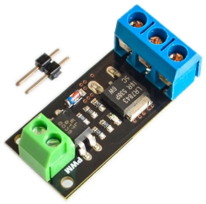 | 3 | 38 | 114 | https://aliexpress.ru/item/1005002626970800.html?spm=a2g2w.orderdetail.0.0.2eba4aa6hOStAD&sku_id=12000021464531085
21 | Шариковый противоходовой клапан 6 мм |  | 1 | 53 | 53 | https://aliexpress.ru/item/1005004534196709.html?spm=a2g2w.orderdetail.0.0.753f4aa6oBjEwm&sku_id=12000029505471016
22 | Комплект цветных проводов 40 шт длиной 40 см | 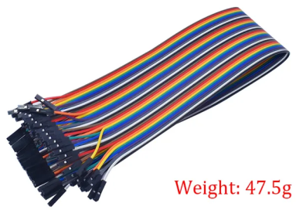 | 1 | 109 | 109 | https://aliexpress.ru/item/1005004139263108.html?spm=a2g2w.orderdetail.0.0.33884aa633CN2j&sku_id=12000028160627992
23 | Комплект регулируемых хомутов для шланга 5 шт 6 - 12 мм |  | 2 | 81 | 162 | https://aliexpress.ru/item/1005001670475787.html?spm=a2g2w.orderdetail.0.0.5b354aa6xh4rNL&sku_id=12000017058473718
24 | Модуль MAX6675 с термопарой K-типа | 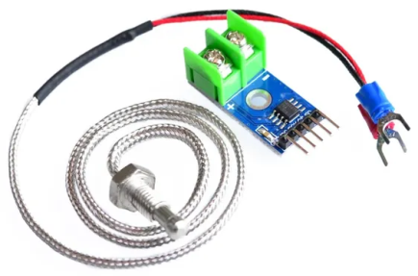 | 1 | 140 | 140 | https://aliexpress.ru/item/1843127061.html?sku_id=65665652555&spm=a2g2w.productlist.search_results.0.3a994da6zl0NtW
25 | Термопара K-типа с концевиком М4 | 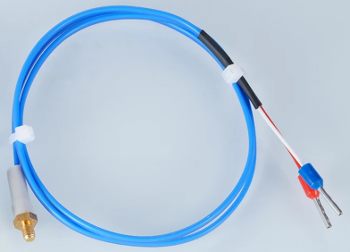 | 1 | 143 | 143 | https://aliexpress.ru/item/1005005004812425.html?spm=a2g2w.orderdetail.0.0.7a154aa6HC4IN1&sku_id=12000031315511876
26 | Модуль MAX6675 |  | 1 | 99 | 99 | https://aliexpress.ru/item/1005005980085656.html?sku_id=12000036724582194&spm=a2g2w.productlist.search_results.3.3a994da6XIlG4i
27 | Концевой выключатель |  | 1 | 51 | 51 | https://aliexpress.ru/item/1005006184411443.html?spm=a2g2w.orderdetail.0.0.5aa34aa6hi4eDB&sku_id=12000036177278561
28 | Силиконовая трубка пищевая 3 - 6 мм 1 м | 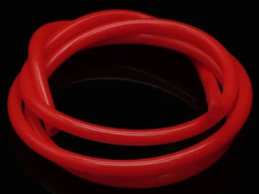 | 1 | 102 | 102 | https://aliexpress.ru/item/1005004537819407.html?spm=a2g2w.orderdetail.0.0.5ad24aa6scTWpf&sku_id=12000029520574898
29 | Модуль активного буззера |  | 1 | 28 | 28 | https://aliexpress.ru/item/1005004207872450.html?sku_id=12000028382611075&spm=a2g2w.productlist.search_results.4.3aea4aa64bQsDO
30 | Зажимы для шланга 6 мм пружинные комплект 10 шт |  | 1 | 75 | 75 | https://aliexpress.ru/item/1005005147672694.html?spm=a2g2w.orderdetail.0.0.71204aa6TxqLvA&sku_id=12000031857131047
31 | Удлинительный кабель 0,5 м USB C Type-C 3,1 штекер-гнездо | 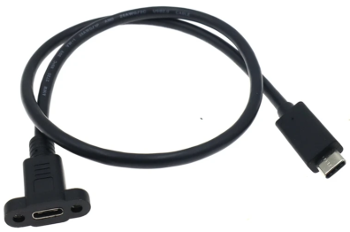 | 1 | 222 | 222 | https://aliexpress.ru/item/1005003439708042.html?spm=a2g2w.orderdetail.0.0.30934aa6SAtzsk&sku_id=12000025799728311
32 | 3X40P штырьковый разъем 90 градусов | 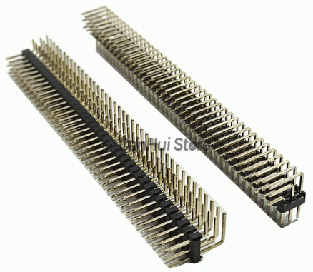 | 1 | 176 | 176 | https://aliexpress.ru/item/1005005381259648.html?spm=a2g2w.orderdetail.0.0.48914aa6W5tq46&sku_id=12000032823541735
33 | Микросхема MC14490PG для аппаратного подавления дребезга |  | 1 | 157 | 157 | https://aliexpress.ru/item/4000454460472.html?sku_id=10000001855924183&spm=a2g2w.productlist.search_results.0.62196cd7DAdjNG

LOLIN S2 Mini Info
Пины S2, дозволенные к использованию |  |  |  | https://www.studiopieters.nl/esp32-s2-pinout/
 |  |  |  | https://www.espressif.com/sites/default/files/documentation/esp32-s2_datasheet_en.pdf
GPIO | Analog Function | RTC GPIO | Comment | https://codeandlife.com/2022/02/25/using-wemos-s2-pico-esp32-s2-serial-arduino/ - Оживление Serial
GPIO0 |  | RTC_GPIO0 | Strapping pin | GPI0, 45, 46 - нужны для загрузки прошивки, встроенного ПО и ресета. После этих процессов могут использоваться как обычно. При загрузке на них нельзя подавать сигнал, отличный от 1
GPIO1 | ADC1_CH0 | RTC_GPIO1 |  | GPIO 0 - 21 могут использоваться как RTC-пины в режиме глубокого сна (например, для пробуждения)
GPIO2 | ADC1_CH1 | RTC_GPIO2 |  | GPIO1-14 могут использоваться как TOUCH
GPIO3 | ADC1_CH2 | RTC_GPIO3 |  | Прерывание можно вешать на любой пин
GPIO4 | ADC1_CH3 | RTC_GPIO4 |  | I2C-пины по-умолчанию: 8 SDA и 9 SCL. Можно сконфигурировать любой пин, всего имеется 2 канала I2C
GPIO5 | ADC1_CH4 | RTC_GPIO5 |  | SPI - аппаратно можно использовать каналы 2 и 3. Рекомендованы пины 34-37. Программно можно конфигурить любой пин
GPIO6 | ADC1_CH5 | RTC_GPIO6 |  | PWM - любой пин, работающий как OUTPUT, может использовать PWM
GPIO7 | ADC1_CH6 | RTC_GPIO7 |  | DAC1 - GPIO25, DAC2 - GPIO17. Разрешение 8 бит
GPIO8 | ADC1_CH7 | RTC_GPIO8 |  | Input-only пин - GPIO46
GPIO9 | ADC1_CH8 | RTC_GPIO9 |  | ADC - разрешение по-умолчанию - 13 бит! При использовании WiFi ADC2 не доступен (GPIO11 - GPIO20). Используем 1 канал (GPIO1 - GPIO10)
GPIO10 | ADC1_CH9 | RTC_GPIO10
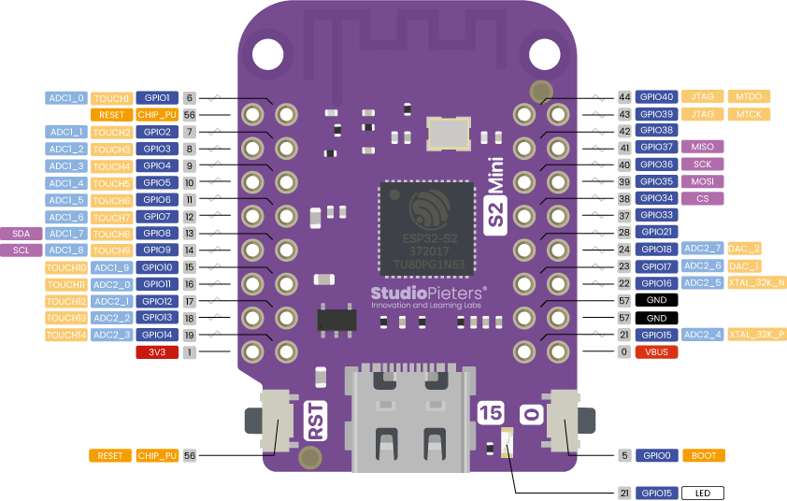
GPIO11 | ADC2_CH0 | RTC_GPIO11
GPIO12 | ADC2_CH1 | RTC_GPIO12
GPIO13 | ADC2_CH2 | RTC_GPIO13
GPIO14 | ADC2_CH3 | RTC_GPIO14
GPIO15 | ADC2_CH4 | RTC_GPIO15
GPIO16 | ADC2_CH5 | RTC_GPIO16
GPIO17 | ADC2_CH6 | RTC_GPIO17
GPIO18 | ADC2_CH7 | RTC_GPIO18
GPIO19 | ADC2_CH8 | RTC_GPIO19 | USB_D-
GPIO20 | ADC2_CH9 | RTC_GPIO20 | USB_D+
GPIO21 |  | RTC_GPIO21
GPIO26 |  |  | SPI0/1
GPIO27 |  |  | SPI0/1
GPIO28 |  |  | SPI0/1
GPIO29 |  |  | SPI0/1
GPIO30 |  |  | SPI0/1
GPIO31 |  |  | SPI0/1
GPIO32 |  |  | SPI0/1
GPIO33
GPIO34
GPIO35
GPIO36
GPIO37
GPIO38
GPIO39 |  |  | JTAG
GPIO40 |  |  | JTAG
GPIO41 |  |  | JTAG
GPIO42 |  |  | JTAG
GPIO43
GPIO44
GPIO45 |  |  | Strapping pin
GPIO46 |  |  | GPI；Strapping pin

